BA- Final
Screen App

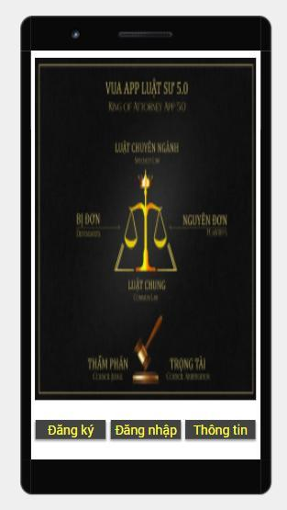
STT | Tên |  | Mô tả |  | API
1 | Screen Home 1 |  |  |  | Check Version
 |  |  | 1. Khi mở app Screen này xuất hiện
 |  |  | 2. Kiểm tra Version bằng API Check Version
 |  |  | 3. Load hình từ Url
 |  |  | 4. Đọc thông tin cấu hình từ bẳng Setting Ky từ API
 |  |  | 5. Check Status App với Key: "App_Status": "0"
 |  |  |  | Value: 0: OK cho phép mở ứng dụng
 |  |  |  | Value: 1 Hiện PopUp sau đó Exit.
 |  |  | 6. Nút đăng ký:
 |  |  |  | Mở trang Screen Đăng ký
 |  |  | 7. Nút Đăng Nhập:
 |  |  |  | Mở trang Screen Đăng Nhập
 |  |  | 8. Nút Thông tin
 |  |  |  | Mở screen Thông Tin

 |  |  |  | Url image : https://kissofbigdata.com/uploads/images/app/banner_screen_login.jpg

2 | Screen Đăng Ký |  | Type
 |  | Họ và tên | Text
 | Thiết kế tương tự Screen | Số CMND / CCCD / Passport | Te
 | Đăng Nhập | Loại giấy từ | Dropdown List
 |  |  | {"CMND": 1; "CCCD": 2, "Passport": 3}
 |  | Ngày Sinh | Text
 |  | Nguyên quán | Text
 |  | Địa chỉ | Text
 |  | Điện Thoại | Text
 |  | Email | Text
 |  | Hình đại điện | File | Kích Camera chụp hình

 |  | Đăng Ký | 1 | Nút Đăng ký
 |  |  |  | Call API Upload Hình lên Server (Get ID hình trả về) | /Profile/UpdateAvatar
 |  |  |  | Call API Đăng Ký | /Profile/Create

3 | Screen Đăng Nhập

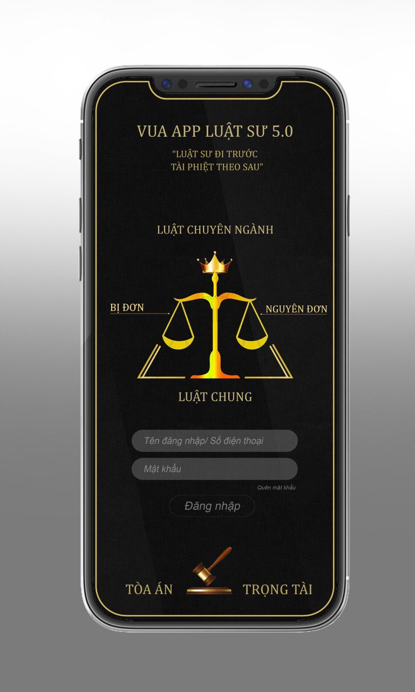
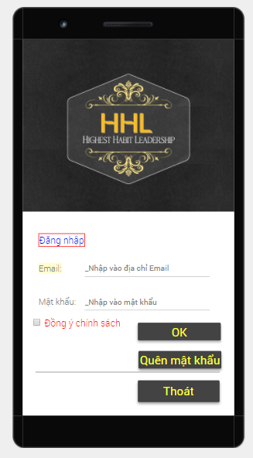
Home
 |  |  |  |  | /Profile/Login

 |  |  | 1. Nút home
 |  |  |  | Qua Screen Home 1
 |  |  | 2. Nut OK
 |  |  |  | Call Api Login
 |  |  |  | Đăng nhập bằng Email hoặc số điện thoại
 |  |  | 3. Nút quên mật khẩu
 |  |  |  | Qua Screen Quêt Mật Khẩu

 |  |  |  | Url image : https://kissofbigdata.com/uploads/images/app/logo_hhl.jpg

4 | Screen Thông tin
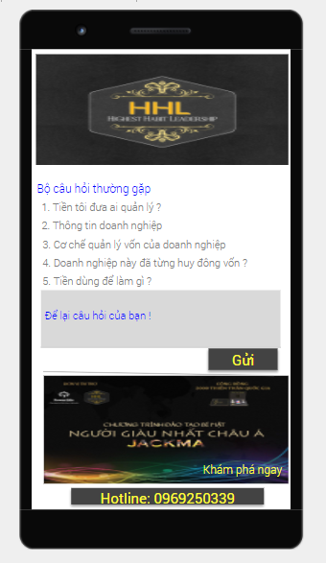

 |  |  |  | Url image : https://kissofbigdata.com/uploads/images/app/logo_hhl.jpg

 |  |  | 1 | Load hình từ Url | @nhân cho URL

 |  |  | 2 | Load dánh sách Câu hỏi | /Question/GetList
 |  |  |  | Khi nhấn vào câu hỏi
 |  |  |  | Open WebView Show nội dung câu hỏi

 |  |  | 3 | Textbox
 |  |  |  | Nhập câu hỏi.

 |  |  | 4 | Nút gửi
 |  |  |  | Khi nhất vào nút gửi
 |  |  |  | Call API Gửi câu hỏi - Hiện popup khi kết quả trả về. | /Question/Create
 |  |  | 5 | Slide Image | /Image/Slides
 |  |  |  | Call API để lấy lên các Url Image
 |  |  |  | Khi nhấn vào hình open webview theo Url tương ứng của hình

Home
 |  |  | 6 | Hotline
 |  |  |  | Khi nhấn vào đây call tới số này.
 |  |  | 7 | Nút Home
 |  |  |  | Qua Screen Home 1

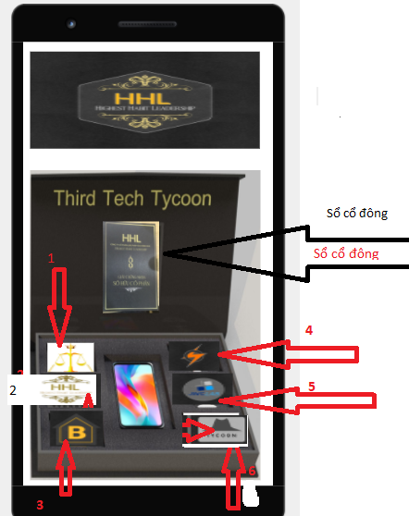
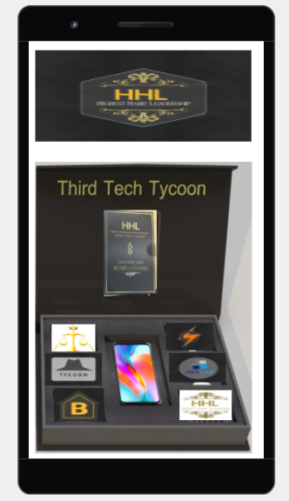
4 | Screen Home 2 |  |  | Url image : https://kissofbigdata.com/uploads/images/app/logo_hhl.jpg
 |  |  |  | Hiển thị hình ảnh | @nhan Cho Url vào đây
 |  |  | 0 | Sổ cổ đông
0
 |  |  |  | Open Screen Sổ Cổ Đông
 |  |  | 1 | Item HHL | Luật Sư
 |  |  |  | Open screen HHL
 |  |  | 2 | Item JWL Lap | HHL
 |  |  |  | Open screen JWL
 |  |  | 3 | Item Autobiz | B_House
00
 |  |  |  | Open screen Autobiz
 |  |  | 4 | Item B_House | AutoBiz
 |  |  |  | Open screen B_House
 |  |  | 5 | Item Tycoons | JWCLab
 |  |  |  | Open screen Tycoons
1
 |  |  | 6 | Item Luat Sư | Tycoon
4
 |  |  |  | Open screen Luat Sư
2
5
 |  |  | 7 | Nút Home
000
 |  |  |  | Qua screen Home 1
3
6

Home

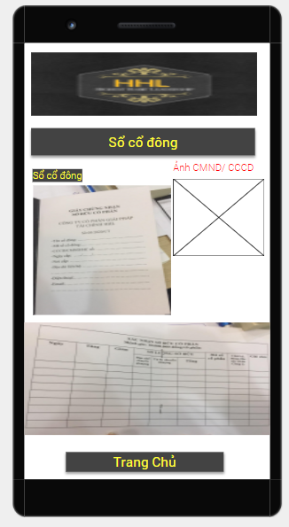
5 | Screen Sổ Cổ Đông (Item 00)
 |  |  | 1 | Hiển thị thông tin cá nhân (Lúc đăng ký) | /Profile/Info
 |  |  |  | Mã Thành Viên:
 |  |  |  | Họ và tên:
 |  |  |  | Số CMND / CCCD / Pasport:
 |  |  |  | Loại giấy tờ: CMND | CCCD | Passport :
 |  |  |  | Địa chỉ:
 |  |  |  | Điện thoại:
 |  |  |  | Email:
 |  |  |  | Quốc tịch | Bổ sung để Filter cho Green HHL có cờ
 |  |  | 2 | Hiển thị hình Avatar
 |  |  | 3 | Hiển thị danh sách mục đầu tư | Quý HHL
1
 |  |  |  | Mã đầu tư: | Quý JWL Lap
2
 |  |  |  | Tên mục đầu tư | Quý Autobiz
 |  |  |  | Số tiền đầu tư | Quý B_House
 |  |  |  | Ngày tháng năm đầu tư | Quý Tycoons
 |  |  | 4 | Nút Home | Quý Luật sư
 |  |  |  | Qua Screen Home 2

3

Home

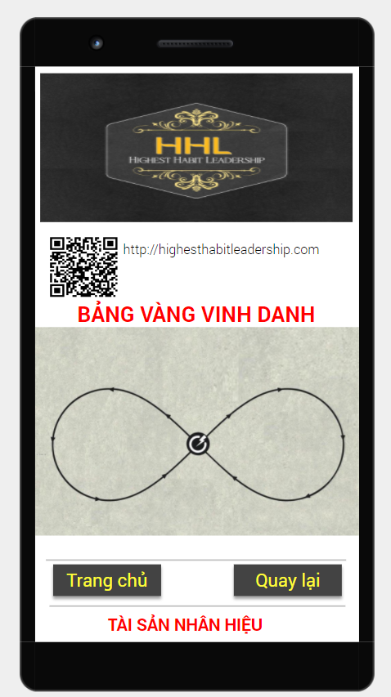
5 | Screen HHL
 |  |  | 1 | Load Hình từ Server | /Member/Country
 |  |  | 2 | Lá cớ
 |  |  |  | Nhấn vào lá cờ tương ứng Open WebView tương tứng | @nhan Thiết kế Page này
 |  |  | 3 | Nut Home
 |  |  |  | Qua Screen Home 2

 |  |  |  | 1. Load hình từ server
 |  |  |  | 2. Load QRCode
 |  |  |  | 3. Click link dẫn đến web tương ứng

 |  |  |  | Vòng tròn vô cực có gắn cờ:

 |  |  |  | 1. Nhấn vào lá cờ tướng ứng Open Sreen thành viên được vinh danh ( Top đầu tư)
 |  |  |  | Danh sách nhà đầu tư được vinh danh được nhập từ web admin
 |  |  |  | isEnable // từ danh sách Cổ Đông có số tiền cao nhất filter theo quốc gia

Home

6 | Screen JWC Lab
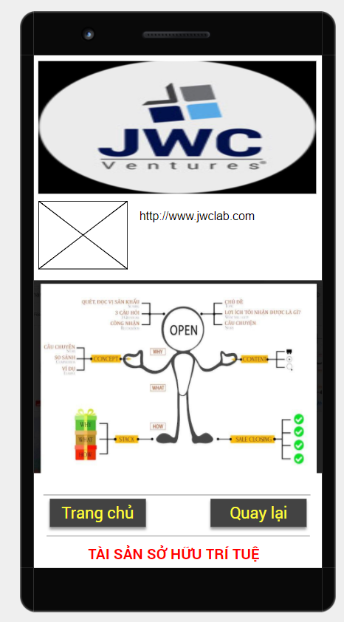
 |  |  | 1 | Nut home
 |  |  |  | Qua screen Home 2

 |  |  |  | QR Code - Lấy từ Url vào

 |  |  |  | Hình lấy từ Url

Home

7 | Screen Autobiz
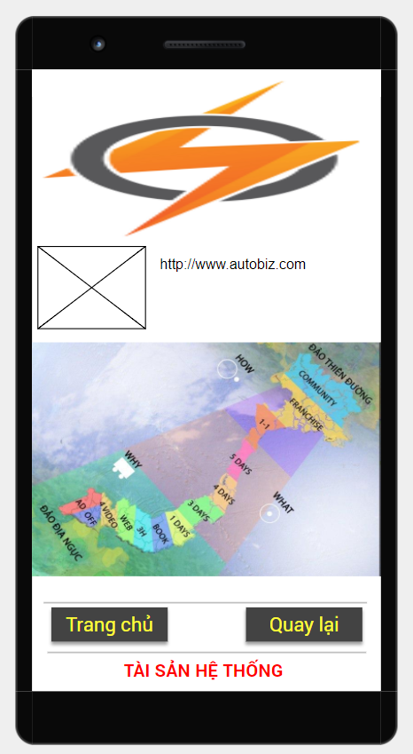

 |  |  |  | Đây là Green dành cho lĩnh vực xuất bản Sách

 |  |  | QR Code - Url

 |  |  |  | Chung quanh bản đồ có icon các trang bìa sách.
 |  |  |  | Click Icon dẫn đến Green nội dung tóm tắt của sách

 |  |  | Hình - Url

Home

8 | Screen B_House
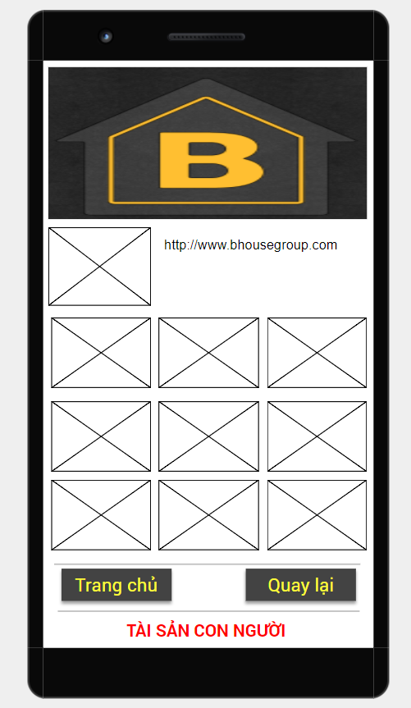

 |  |  |  | QR Code

 |  |  |  | Bên dự án chưa bổ sung 09 hình đại diện và nội dung liên quan

 |  |  |  | Các ô hình - lấy từ Url vào

Home

9 | Screen TyCoon

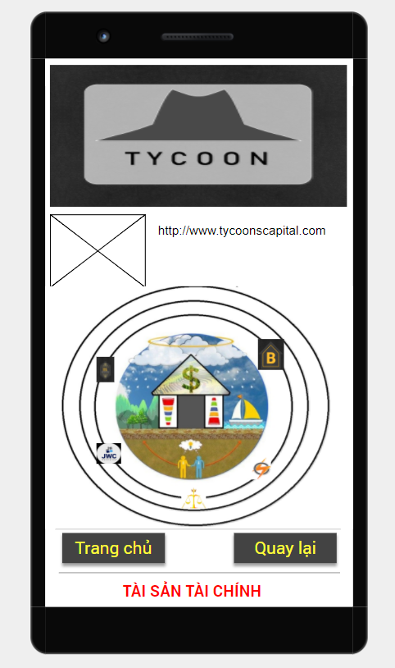

 |  |  | QR Code

 |  |  |  | 05 Icon được link đến 05 Sreen liên quan

 |  |  | Hình - Url

Home

10 | Screen Luat Su
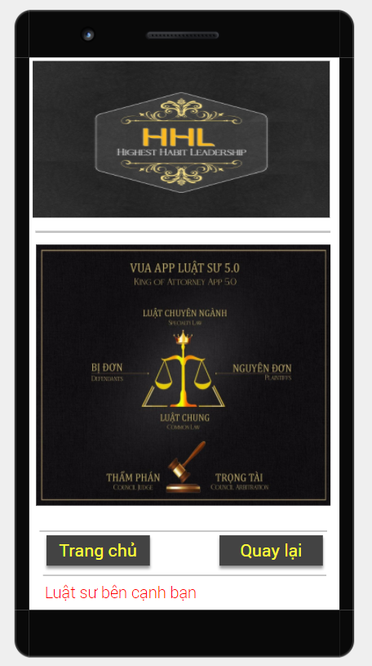

 |  |  | 1 | Luật chuyên Ngành
 |  |  |  | Label text
 |  |  |  | Khi nhấn vào Open Screen Detail Luật
 |  |  | 2 | Bị đơn
 |  |  |  | Label text
 |  |  |  | Khi nhấn vào Open Screen Detail Luật
 |  |  | 3 | Nguyen đơn
 |  |  |  | Label text
 |  |  |  | Khi nhấn vào Open Screen Detail Luật
 |  |  | 4 | Luật Chung
 |  |  |  | Label text
 |  |  |  | Khi nhấn vào Open Screen Detail Luật
 |  |  | 5 | Thẩm phán - trọng tài
 |  |  |  | Label text
Home
 |  |  |  | Khi nhấn vào Open Screen Detail Luật

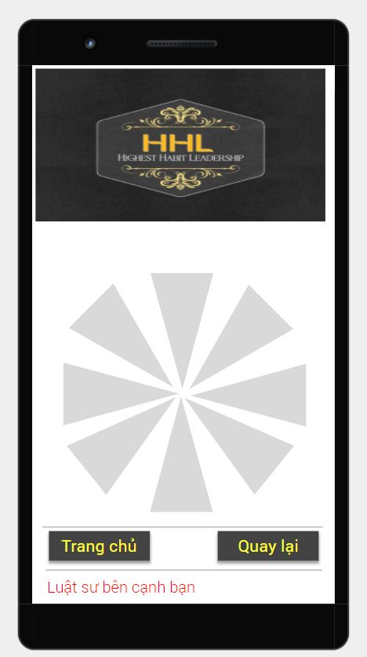
11 | Screen Detail Luat Su

 |  |  |  | Call API để lấy về số lượng các phần được chia
 |  |  |  | và số text tương ứng
 |  |  |  | Thiết kế 1 vòng tròn chia ra thành nhiều phần
 |  |  |  | Mỗi phần có ghi Dòng chứ

 |  |  |  | Bên dự án chưa chuyển nội dung trong vòng tròn

Home

Chức năng Web Admin và Cấu trúc Datta

 | Căn cú trên các màn hình trên thiết kế các phần quản lý tương ứng

1 | Quản lý hình
2 | Quản lý Hình Slide - Album
3 | Quản lý thông tin - Screen Thông tin
4 | Quản lý thông tin Thành Viên
5 | Quản lý danh mục đầu tư
6 | Quản lý Thành viên Đầu tư
7 | Cài đặt chức năng SMTP server để gửi email

